상품제안서
포니 보온보냉 스테인리스 휴대용 초미니 텀블러 160ml | 상품코드: S36896

 |  |  |  |  |  |  | 02-713-8555 | www.synergygift.co.kr
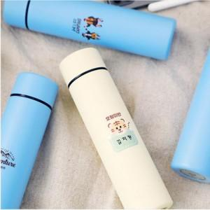

【상세/제작정보】

【인쇄/포장옵션】 | 실크, 레이저 / 포장지포장

【공급단가】 | 수량 | 100~ | 300~ | 500~ | 1,000~ | 3,000~
*VAT별도 | 단가 | 12,960원 | 12,480원 | 12,000원 | 11,520원 | 11,230원

【상품 URL】 | https://www.synergygift.co.kr:443/src/goods_detail.php?gdno=36896

